Packet
 | Little Endian | <-- 모든 패킷에 적용됨

 | Trigger Camera
 | IP |  | 169.254.100.100 |  | IP 변경
 | Subnet mask |  | 255.255.0.0
 | Default Gateway |  | 169.254.100.1
 | IP Fragmentation |  | ok
 | MTU Size |  | 1500

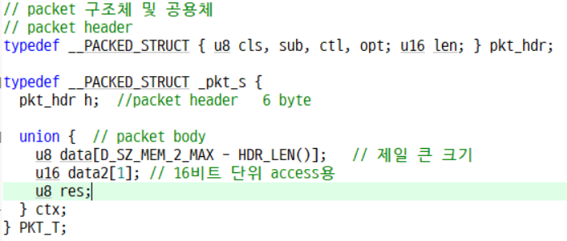
 | Sub Class |  | E_SUB_REQ | 0x01 | // request/요청<->응답 (양방향, PC->CAM)
 |  |  | E_SUB_RES | 0x02 | // response/
 |  |  | E_SUB_EVT | 0x03 | // event/PC->CAM (단방향)
 |  |  | E_SUB_NTY | 0x04 | // notify/CAM->PC (단방향)
 |  |  | E_SUB_IND | 0x05 | // indicate/요청<->응답 (양방향, CAM->PC)
 |  |  | E_SUB_CNF | 0x06 | // confirm/
 |  |  | E_SUB_BSY | 0x07 | // busy/REQ나 IND에 대한 응답
 |  |  | E_SUB_ERR | 0x7F | // error/

 | Control Bitfield |  | E_CTL_BIT_FIN | 0x01 | // 패킷의 끝
 |  |  | E_CTL_BIT_FRG | 0x02 | // 패킷이 여러 개로 분리
 |  |  | E_CTL_BIT_RST | 0x04 | // 지금까지 받은거 리셋

 |  |  |  |  |  |  | Length는 Context의 길이
Packet Format |  | 크기(Byte) | 1 | 1 | 1 | 1 | 2 | N
 |  |  | Class | Sub class | Control | Option | Length(little endian) | Context
 |  |  | cls | sub | ctl | opt | len(N) | D0 | D1 | D2 | D3 | D4 | D5 | D6 | D7 | …

Connect/Disconnect/Ping
Disconnect | Request |  | E_CLS_CONN | E_SUB_REQ | E_CTRL_BIT_FIN | Opt | Len
 |  |  | 0x11 | 0x01 | 0x01 | 0x00 | 0

 | Response |  | E_CLS_CONN | E_SUB_RES | E_CTRL_BIT_FIN | Opt | Len | Context
 |  | Ok | 0x11 | 0x02 | 0x01 | 0x00 | 1 | 0x00
 |  | Fail | 0x11 | 0x02 | 0x01 | 0x00 | 1 | 음수

Connect | Request |  | E_CLS_CONN | E_SUB_REQ | E_CTRL_BIT_FIN | Opt | Len
 |  |  | 0x11 | 0x01 | 0x01 | 0x01 | 0

 | Response |  | E_CLS_CONN | E_SUB_RES | E_CTRL_BIT_FIN | Opt | Len | Context
 |  | Ok | 0x11 | 0x02 | 0x01 | 0x01 | sizeof(CAM_PARAM_T)+1 | 0x00 | CAM_PARM_T 전체
 |  | Fail | 0x11 | 0x02 | 0x01 | 0x01 | 1 | 음수

Ping | Request |  | E_CLS_CONN | E_SUB_REQ | E_CTRL_BIT_FIN | Opt | Len
 |  |  | 0x15 | 0x01 | 0x01 | 0x00 | 0

 | Response |  | E_CLS_CONN | E_SUB_RES | E_CTRL_BIT_FIN | Opt | Len
 |  | Ok | 0x15 | 0x02 | 0x01 | 0x00 | 0

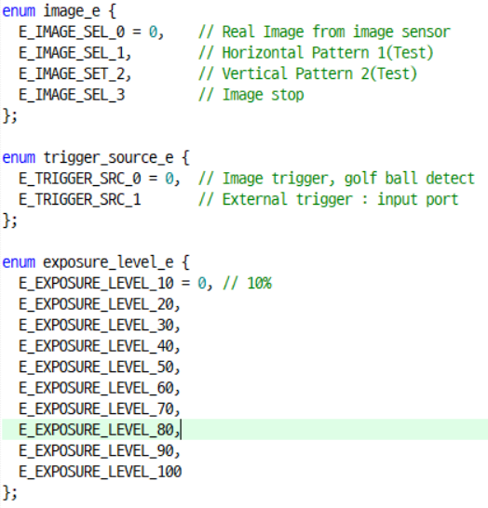
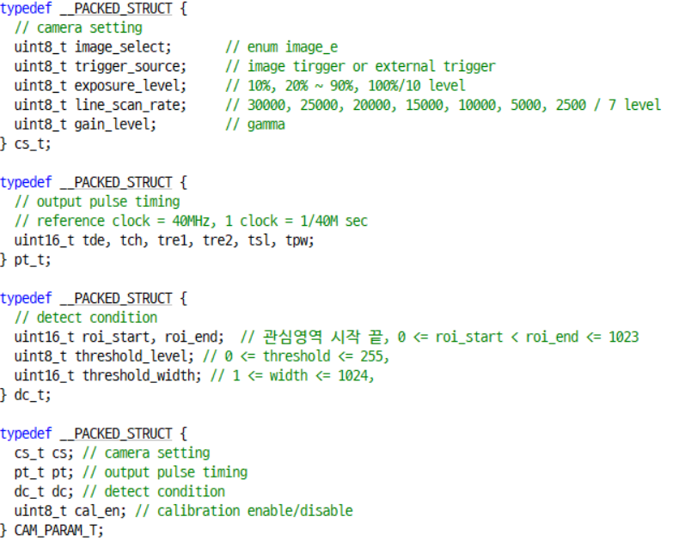
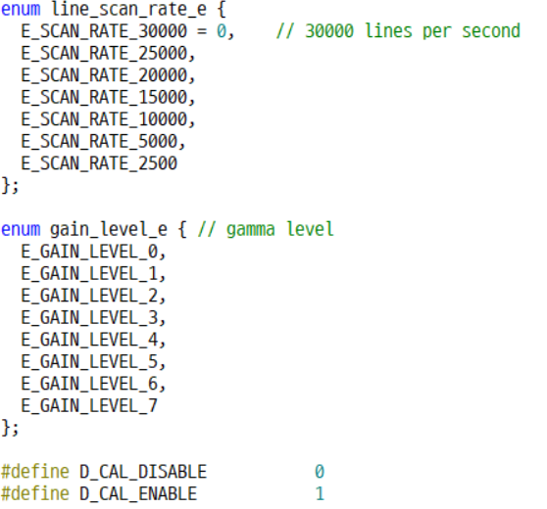
파라미터 타입

Parameter Set
Default | Request |  | E_CLS_PARAM | E_SUB_REQ | E_CTRL_BIT_FIN | Opt | Len |  |  |  |  |  |  |  |  | <-- E2PROM에 저장된 Default 값
 |  |  | 0x20 | 0x01 | 0x01 | 0x00 | 0

 | Response |  | E_CLS_PARAM | E_SUB_RES | E_CTRL_BIT_FIN | Opt | Len | D0 | D1 | D2 | D3 | D4 | D5 | D6 | …
 |  | Ok | 0x20 | 0x02 | 0x01 | 0x00 | Sizeof(CAM_PARAM_T)+1 | 0x00 | CAM_PARM_T 전체 |  |  |  |  |  | …
 |  | Fail | 0x20 | 0x02 | 0x01 | 0x00 | 1 | 음수

Load | Request |  | E_CLS_PARAM | E_SUB_REQ | E_CTRL_BIT_FIN | Opt | Len |  |  |  |  |  |  |  |  | <-- E2PROM에 저장된 User 값
 |  |  | 0x20 | 0x01 | 0x01 | 0x01 | 0

 | Response |  | E_CLS_PARAM | E_SUB_RES | E_CTRL_BIT_FIN | Opt | Len | D0 | D1 | D2 | D3 | D4 | D5 | D6 | …
 |  | Ok | 0x20 | 0x02 | 0x01 | 0x01 | Sizeof(CAM_PARAM_T)+1 | 0x00 | CAM_PARM_T 전체 |  |  |  |  |  | …
 |  | Fail | 0x20 | 0x02 | 0x01 | 0x01 | 1 | 음수

Save | Request |  | E_CLS_PARAM | E_SUB_REQ | E_CTRL_BIT_FIN | Opt | Len | D0 | D1 | D2 | D3 | D4 | D5 | D6 | … | <-- E2PROM에 저장될 User 값
 |  |  | 0x20 | 0x01 | 0x01 | 0x02 | Sizeof(CAM_PARAM_T) | group bits | CAM_PARAM_T 전체 |  |  |  |  |  | …

 | Response |  | E_CLS_PARAM | E_SUB_RES | E_CTRL_BIT_FIN | Opt | Len | D0
 |  | Ok | 0x20 | 0x02 | 0x01 | 0x02 | 1 | 0x00
 |  | Fail | 0x20 | 0x02 | 0x01 | 0x02 | 1 | 음수

Apply | Request |  | E_CLS_PARAM | E_SUB_REQ | E_CTRL_BIT_FIN | Opt | Len | D0 | D1 | D2 | D3 | D4 | D5 | D6 | … | <-- FPGA에 적용
 |  |  | 0x20 | 0x01 | 0x01 | 0x03 | sizeof(CAM_PARAM)+1 | group bits | CAM_PARAM_T 전체 |  |  |  |  |  | …

 | Response |  | E_CLS_PARAM | E_SUB_RES | E_CTRL_BIT_FIN | Opt | Len | D0 |  | 1
 |  | Ok | 0x20 | 0x02 | 0x01 | 0x03 | 1 | 0x00
 |  | Fail | 0x20 | 0x02 | 0x01 | 0x03 | 1 | 음수

Calibration
Excute(Cal) | Request |  | E_CLS_CAL | E_SUB_REQ | E_CTRL_BIT_FIN | Opt | Len
 |  |  | 0x30 | 0x01 | 0x01 | 0x00 | 0

 | Response |  | E_CLS_CAL | E_SUB_RES | E_CTRL_BIT_FIN | Opt | Len | D0
 |  | Ok | 0x30 | 0x02 | 0x01 | 0x00 | 1 | 0x00
 |  | Fail | 0x30 | 0x02 | 0x01 | 0x00 | 1 | 음수

 | Continuous mode와 grab start 상태에서 실행 : 마지막 5개 정도 값으로 평균을 내서 Calibration Data를 생성

Load | Request |  | E_CLS_CAL | E_SUB_REQ | E_CTRL_BIT_FIN | Opt | Len |  |  |  | <-- 캘리브레이션 값 : 내부 E2PROM에서 읽어옴
 |  |  | 0x30 | 0x01 | 0x01 | 0x01 | 0

 | Response |  | E_CLS_CAL | E_SUB_RES | E_CTRL_BIT_FIN | Opt | Len | D0 | D1 | D2 | D3 | D4 | D5 | D6 | …
 |  | Ok | 0x30 | 0x02 | 0x01 | 0x01 | 1024 + 1 | 0x00 | Calibration Data |  |  |  |  |  | …
 |  | Fail | 0x30 | 0x02 | 0x01 | 0x01 | 1 | 음수

Save | Request |  | E_CLS_CAL | E_SUB_REQ | E_CTRL_BIT_FIN | Opt | Len | D0 | D1 | D2 | D3 | D4 | D5 | D6 | … |  |  | <-- 캘리브레이션 값 : 내부 E2PROM에 저장
 |  |  | 0x30 | 0x01 | 0x01 | 0x02 | 1024 | Calibration Data |  |  |  |  |  |  | …

 | Response |  | E_CLS_CAL | E_SUB_RES | E_CTRL_BIT_FIN | Opt | Len | D0
 |  | Ok | 0x30 | 0x02 | 0x01 | 0x02 | 1 | 0x00
 |  | Fail | 0x30 | 0x02 | 0x01 | 0x02 | 1 | 음수

Apply | Request |  | E_CLS_CAL | E_SUB_REQ | E_CTRL_BIT_FIN | Opt | Len | D0 | D1 | D2 | D3 | D4 | D5 | D6 | … |  |  | <-- FPGA에 적용
 |  |  | 0x30 | 0x01 | 0x01 | 0x03 | 1 | Calibration Data |  |  |  |  |  |  | …

 | Response |  | E_CLS_CAL | E_SUB_RES | E_CTRL_BIT_FIN | Opt | Len | D0
 |  | Ok | 0x30 | 0x02 | 0x01 | 0x03 | 1 | 0x00
 |  | Fail | 0x30 | 0x02 | 0x01 | 0x03 | 1 | 음수

Capture(Grab)

Start | Request |  | E_CLS_CAPTURE | E_SUB_REQ | E_CTRL_BIT_FIN | Opt | Len
 |  |  | 0x40 | 0x01 | 0x01 | 0x00 | 0

 | Response |  | E_CLS_CAPTURE | E_SUB_RES | E_CTRL_BIT_FIN | Opt | Len | D0
 |  | Ok | 0x40 | 0x02 | 0x01 | 0x00 | 1 | 0x00
 |  | Fail | 0x40 | 0x02 | 0x01 | 0x00 | 1 | 음수

Stop | Request |  | E_CLS_CAPTURE | E_SUB_REQ | E_CTRL_BIT_FIN | Opt | Len
 |  |  | 0x40 | 0x01 | 0x01 | 0x01 | 0

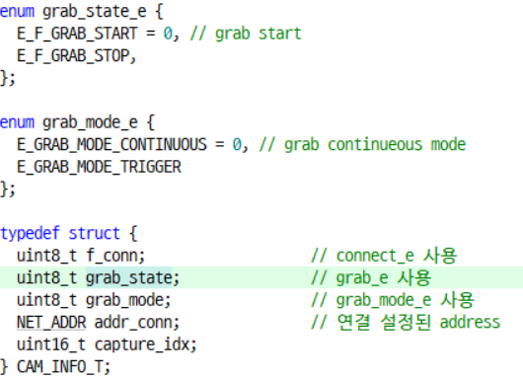
 | Response |  | E_CLS_CAPTURE | E_SUB_RES | E_CTRL_BIT_FIN | Opt | Len | D0
 |  | Ok | 0x40 | 0x02 | 0x01 | 0x01 | 1 | 0x00
 |  | Fail | 0x40 | 0x02 | 0x01 | 0x01 | 1 | 음수

Info | Request |  | E_CLS_CAPTURE | E_SUB_REQ | E_CTRL_BIT_FIN | Opt | Len
 |  |  | 0x40 | 0x01 | 0x01 | 0x02 | 0

 | Response |  | E_CLS_CAPTURE | E_SUB_RES | E_CTRL_BIT_FIN | Opt | Len | D0 | D1 | D2
 |  | Ok | 0x40 | 0x02 | 0x01 | 0x02 | 3 | 0x00 | grab state | grab mode
 |  | Fail | 0x40 | 0x02 | 0x01 | 0x02 | 1 | 음수

Mode Change | Request |  | E_CLS_CAPTURE | E_SUB_REQ | E_CTRL_BIT_FIN | Opt | Len | D0
 |  |  | 0x40 | 0x01 | 0x01 | 0x03 | 1 | Mode |  |  | 0 -> Continuous Mode, 1 -> Trigger Mode

 | Response |  | E_CLS_CAPTURE | E_SUB_RES | E_CTRL_BIT_FIN | Opt | Len | D0
 |  | Ok | 0x40 | 0x02 | 0x01 | 0x03 | 1 | 0x00
 |  | Fail | 0x40 | 0x02 | 0x01 | 0x03 | 1 | 음수

Capture Data
Continuous Mode | Notification |  | E_CLS_CAPTURE | E_SUB_NTY | E_CTRL_BIT_FIN | Opt | Len | D0 | D1 | D2 | D3 | D4 | D5 | D6 | … | D[param.size-2] | D[param.size-1]
 |  |  | 0x40 | 0x04 | 0x01 | 0x02 | param.size+2 | index
 |  |  |  |  |  |  |  | 0 -> 0xffff -> 0

Trigger Mode | Notification |  | E_CLS_CAPTURE | E_SUB_NTY | E_CTRL_BIT_FIN | Opt | Len | D0 | D1 | D2 | D3 | D4 | D5 | D6 | … | D[param.size-2] | D[param.size-1]
 |  |  | 0x40 | 0x04 | 0x01 | 0x03 | param.size+2 | index
 |  |  |  |  |  |  |  | 0 -> 300

 |  |  | trigger mode 일 때는 골프공이 감지됐을때만 수신됨(골프공이 감지될때마다 index가 0부터 시작함)

Calibration Mode | Notification |  | E_CLS_CAPTURE | E_SUB_NTY | E_CTRL_BIT_FIN | Opt | Len | D0 | D1 | D2 | D3 | D4 | D5 | D6 | … | D[param.size-2] | D[param.size-1]
 |  |  | 0x40 | 0x04 | 0x01 | 0x04 | param.size+2 | index
 |  |  |  |  |  |  |  | 0 -> 0xffff -> 0

UI
Connect | Disconn | Set Default | Grab | Stop | Param Set | Trig.Mode | Cont.Mode
 |  |  |  |  |  |  |  |  | Calibaration
 |  |  |  |  |  |  |  |  | 조명이나 골프공이 위치하는 바닥의 상태에 따라 발생하는 offset을 측정하는 모드 Calibration Enable를 체크하면 calibration parameter 값이 적용되어 화면에 표시되는 offset 값이 제거됨
 | Continuous Mode
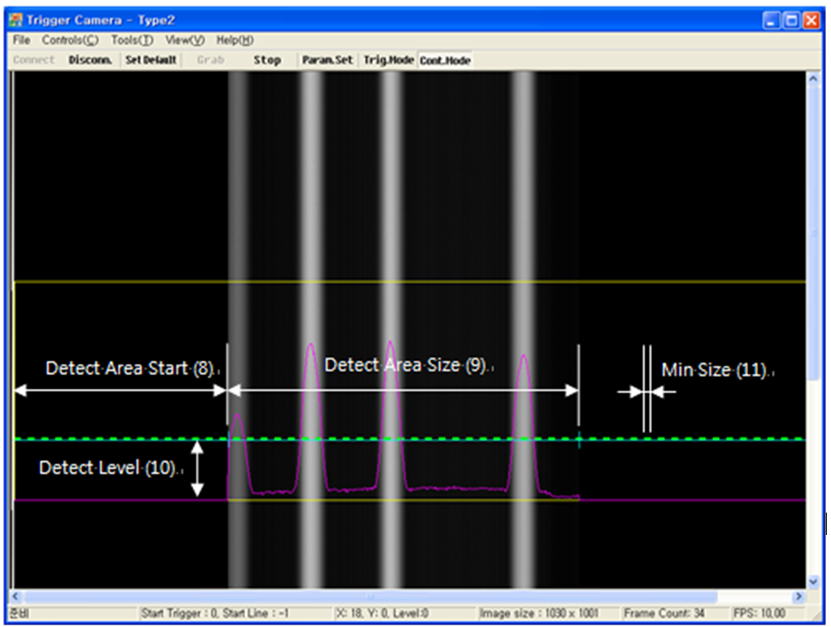

Calibration

평균값

Calibration Enable

Load
Save
Close
Cal
Default
Apply

 |  |  |  |  |  |  |  | Default | 초기값, 모두 0
 |  |  |  |  |  |  |  | Cal | Calibration 실행, FPGA내부 Calibration 파라미터 레지스터들의 값이 갱신된다. MCU는 부팅시 E2PROM에 저장되어 있는 값을 FPGA Calibration 파라미터 레지스터들을 설정한다.
 | Trigger Mode |  |  |  |  |  |  | Load | E2PROM에 저장되어 있는 Calibration 파라미터 값들을 읽어와서 화면에 표시한다.
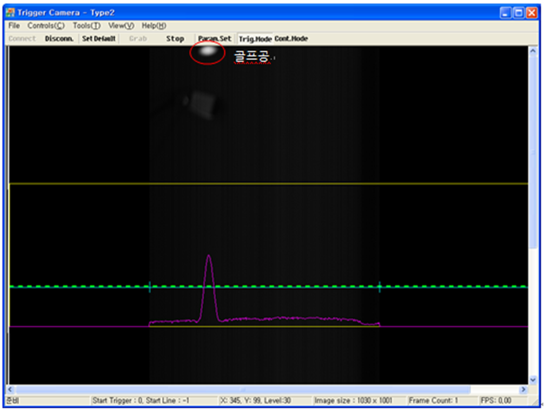
 |  |  |  |  |  |  |  | Save | FPGA Calibration 파라미터 레지스터에 저장되어 있는 값들을 E2PROM에 저장한다.
 |  |  |  |  |  |  |  | Apply | E2PROM에 저장되어 있는 파라미터 값을 FPGA에 바로 적용한다. FPGA 재시작하지 않는다.
 |  |  |  |  |  |  |  | Close | Calibration 창을 종료한다.

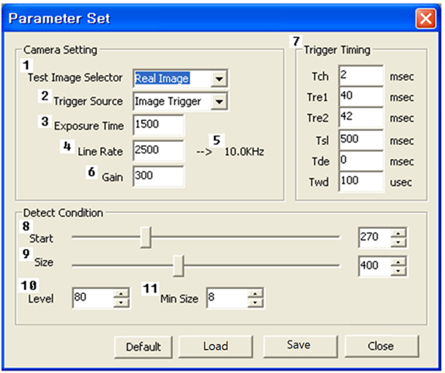

골프공 첫라인값

 |  |  |  |  |  |  |  |  | Default : Parameter Set 창의 값을 카메라의 E2PROM에서 읽어온다.
 |  |  |  |  |  |  |  |  | Load : 기 설정된 값을 카메라의 E2PROM에서 읽어온다.
 |  |  |  |  |  |  |  |  | Save : Parameter Set 창에서 설정한 값을 카메라의 E2PROM에 저장한다.
 |  |  |  |  |  |  |  |  | Apply : E2PROM에 저장된 파리미터를 FPGA에 바로 적용한다. FPGA 재시작한다. | <-- 버튼 제거하고 값이 변할 때 마다 패킷 전송
 |  |  |  |  |  |  |  |  | Close : Parameter Set 창을 종료한다.

화면수정
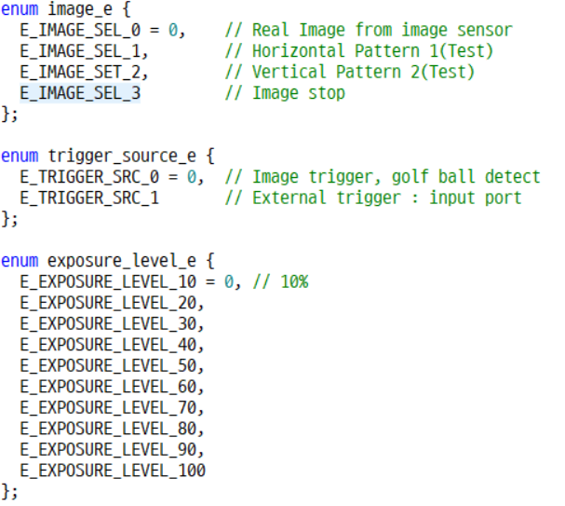
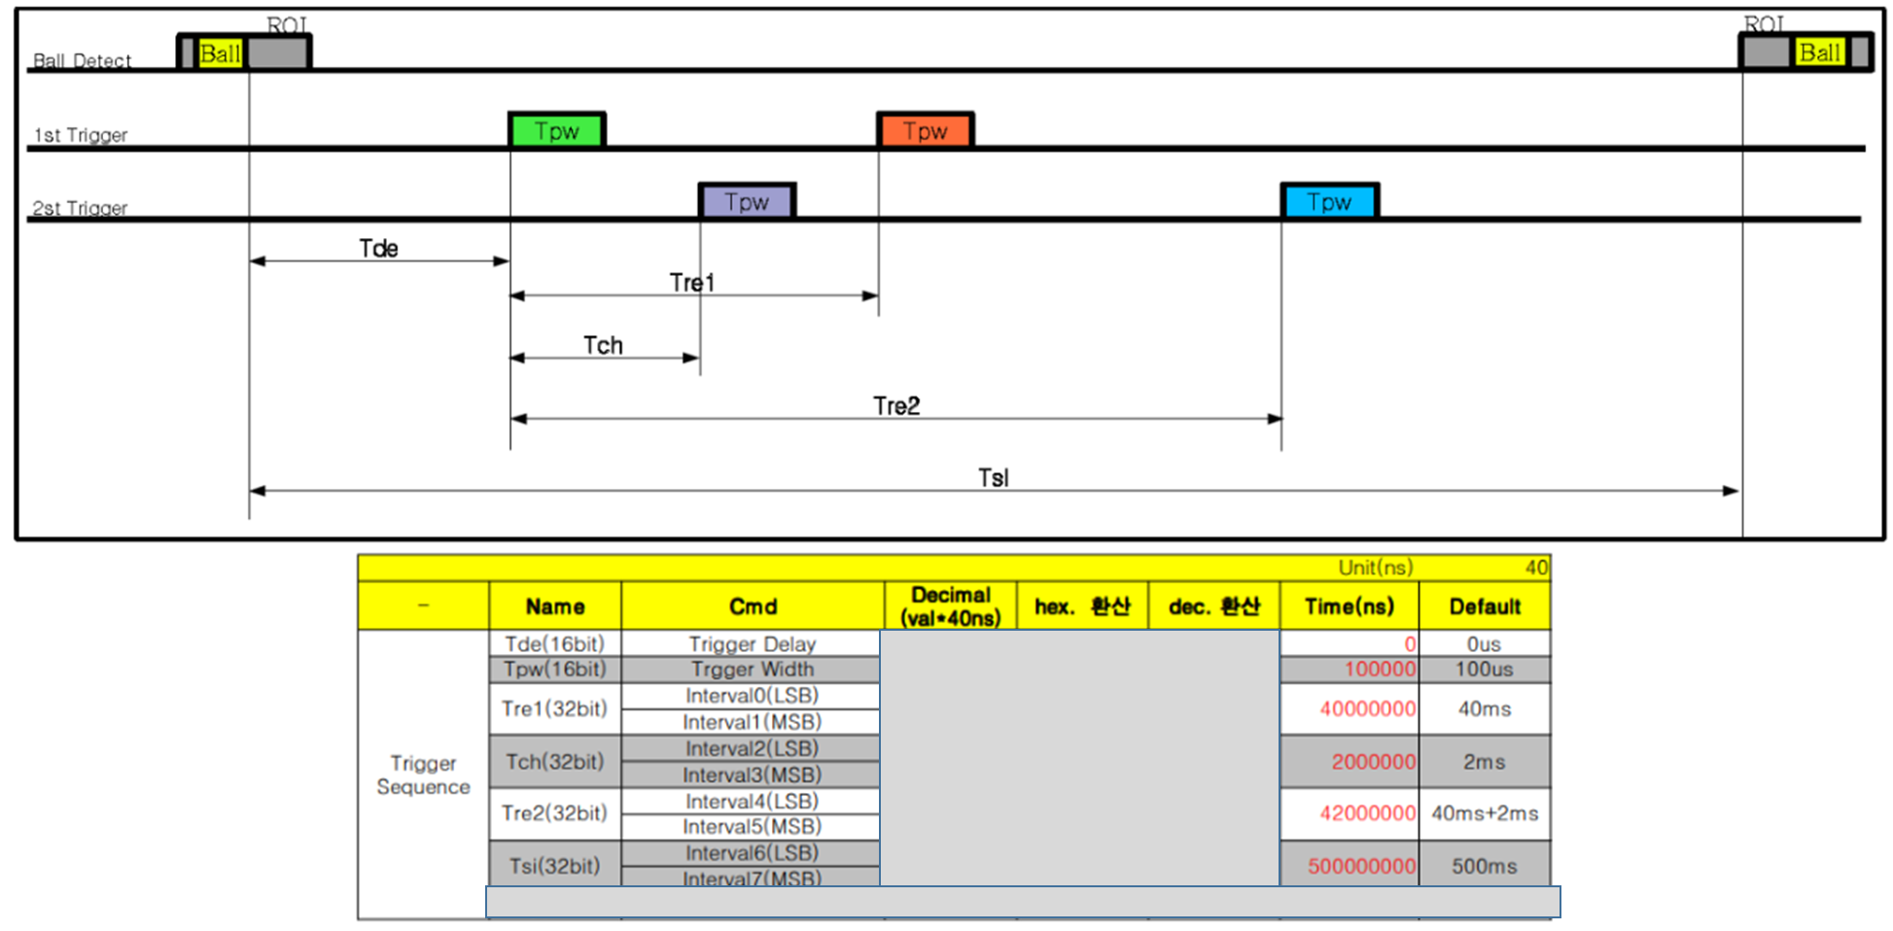
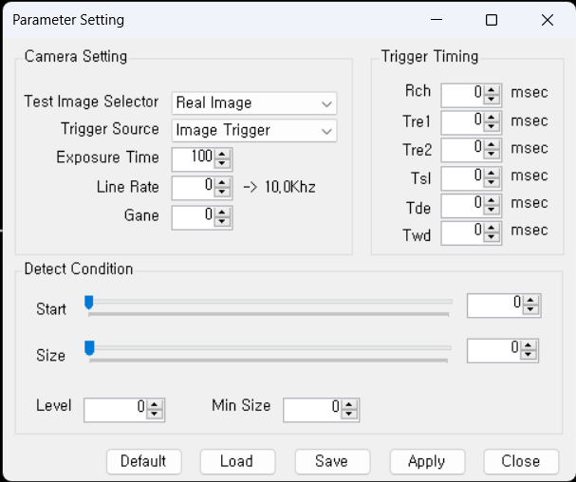
이름/값 변경
Test Image Selector -> Image Select
Trigger Source는 그대로
Exposure time -> Exposure Level : 10 level |  | <-- 제거
Line Rate -> Line Scan Rate : 7 level
Gain -> Gain(Gamma) Level : 0~7 level

순서및 이름 변경
Trigger Timing -> Trigger Pulse Timing
Tde | Ball detect후 Trigger 1의 1st pulse 출력 시간
Rch -> Tch | Trigger 1의 1st pulse와 Trigger 2의 1st pulse 간격
Tre1 | Trigger 1의 1st pulse와 2nd pulse 간격
Tre2 | Trigger 2의 1st pulse와 2nd pulse 간격
Tsl | Ball Detection 주기 |  | Start -> ROI Start
Twd->Tpw | Trigger pulse width : us 단위 |  | Size -> ROI End
 |  |  | Threshold 항목 만들고 Level과 Width로 변경
 |  |  | Min Size -> Width로 변경
 |  |  | 조건 처리 필요: Width < ROI End - ROI Start

문제점
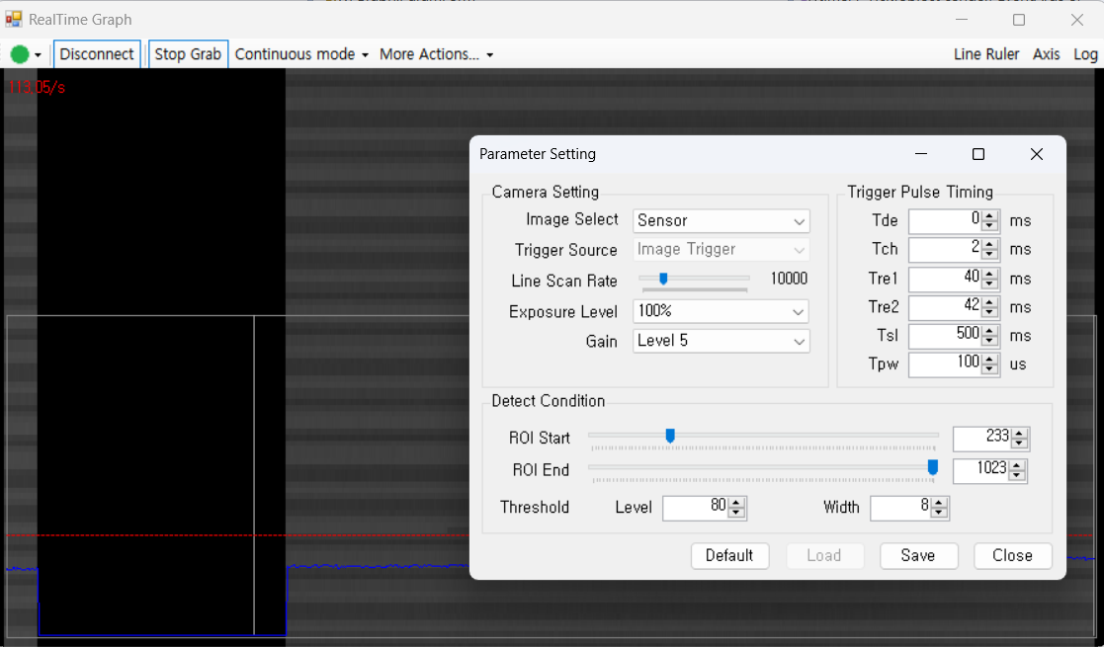
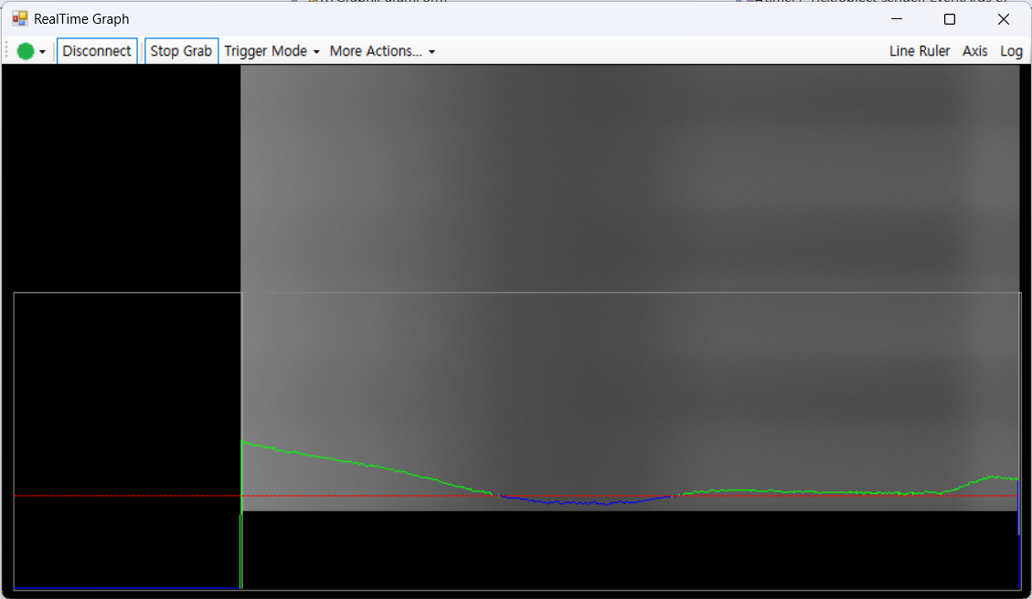
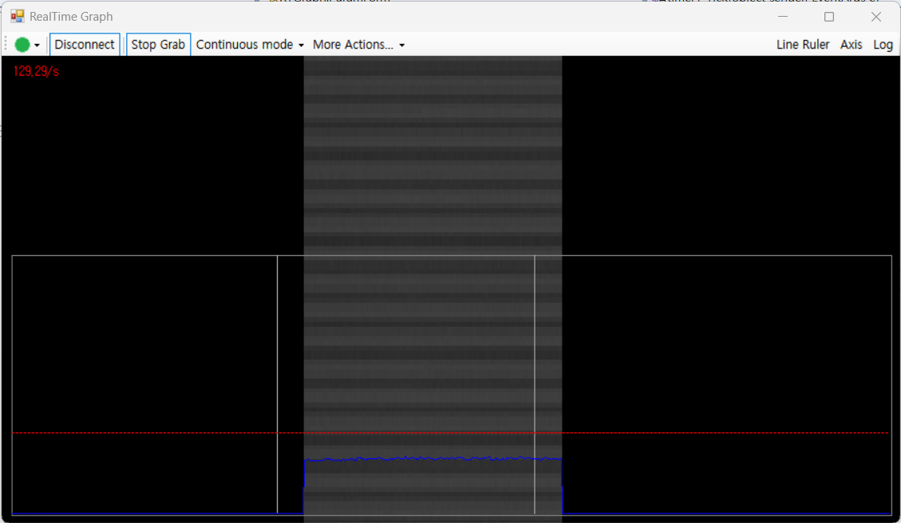
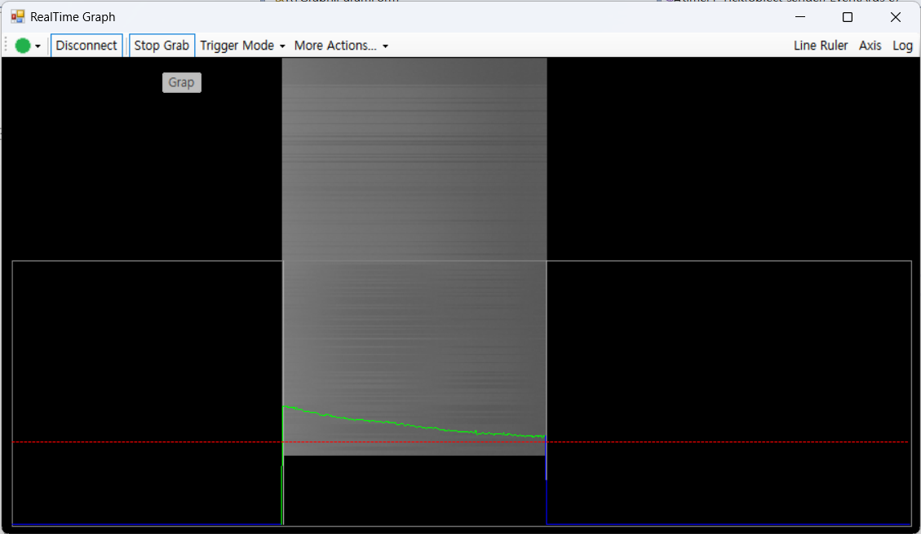

continuous mode 와 trigger mode 일 때 roi 값을 변경하면
SPI mode 출력 데이터가 roi 값과 상관 없이 데이터값이 밀릴때가 있음 : roi min/max 값으로 설정할 경우 캡쳐 데이터 전체가 밀려서 다음 라인으로 출력됨
trigger mode에서는 roi 값이 맞게 데이터가 출력됨

